Hárok1
Odborový zväz DLV, Závodný výbor, SVP š.p. OZ Piešťany, správa povodia hornej Nitry

O Z N A M

Odborová organizácia organizuje zimný zájazd + lyžovačka

dňa 25. – 26.2. 2015, Čičmany – Rajecké Teplice

Ubytovanie: | penzión Javorina v Čičmanoch |  |  |  | Kúpele: | Rajecké Teplice
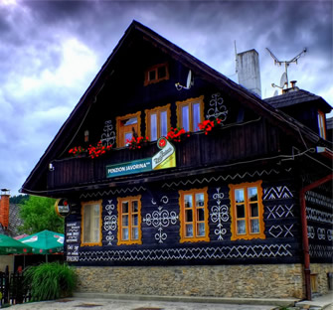
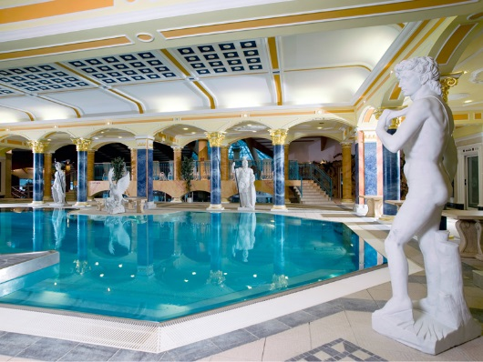

Cena : 27,- € = ubytovanie, polpenzia, welness

 |  |  | Doplatky:
 |  |  | Člen OZ | Rodinný príslušník | Nečlen OZ
 |  | Ubytovanie, polpenzia, welness | 7.00 € | 27.00 € | 27.00 €
 |  | Doprava | 0.00 € | 0.00 € | 5.00 €
 |  | Poplatok obci | 0.00 € | 0.50 € | 0.50 €
 |  | Spolu: | 7.00 € | 27.50 € | 32.50 €

 |  | ČIČMANY - lyžiarske stredisko
 |  | Skipass | 15.00 €
 |  | Denný
 |  | (9:00 - 16:00)

 |  | RAJECKÉ TEPLICE - Hotel Aphrodite
 |  | Celodenný vstup | 28.00 €
 |  | 2 hod. | 13.00 €

Odchod: | autobus z Topoľčian o 7.00 hod od budovy závodu.

Program: | 1. deň: | prehliadka prameňa rieky Nitra
 |  | lyžovanie v Čičmanoch
 |  | kúpanie v Rajeckých Tepliciach
 |  | turistika pešia, bežky
 | 2. deň: | lyžovanie v Čičmanoch
 |  | prehliadka obce Čičmany
 |  | Rajecká Lesná /unikátny betlehem/
 |  | turistika pešia, bežky
Obmedzený počet osôb v tomto termíne je 29 ľudí !!!

Záväzné nahlásenie do 13.2.2015 na závodu u Mgr.Šupovej /SPHN/

038/5321250, 038/5321251. |  |  |  |  |  |  | OZ DLV
 |  |  |  |  |  |  | SPHN Topoľčany

